CollectiveAccess
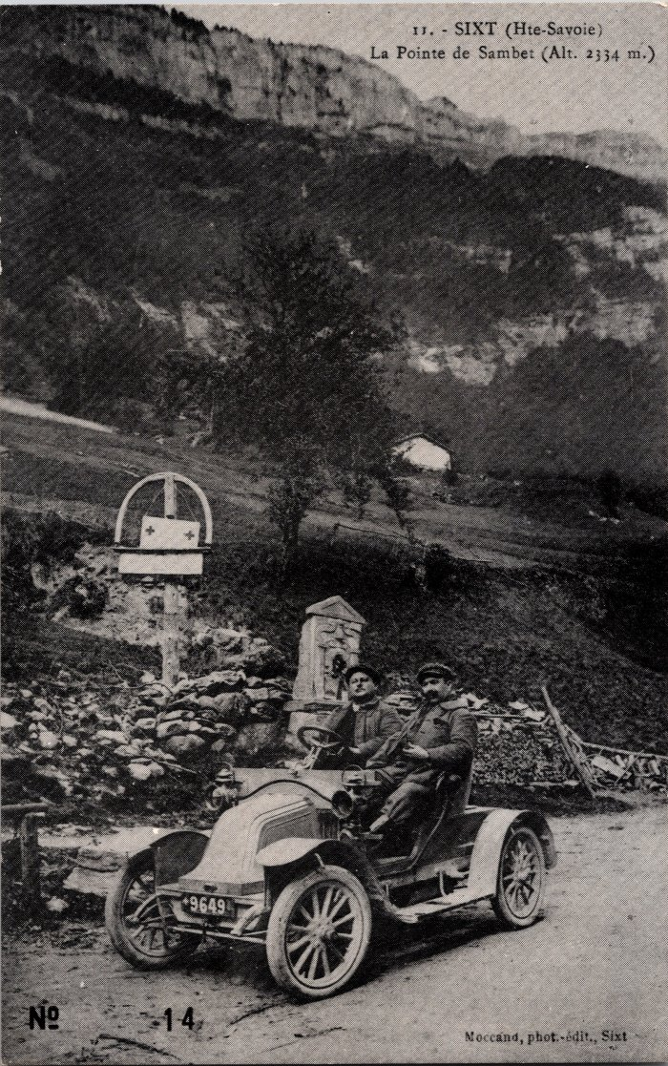
Image | Object | Description | Date
 | Photo à Nambride devant la Pointe de Sambet (2-017) | Photo à Nambride devant la Pointe de Sambet
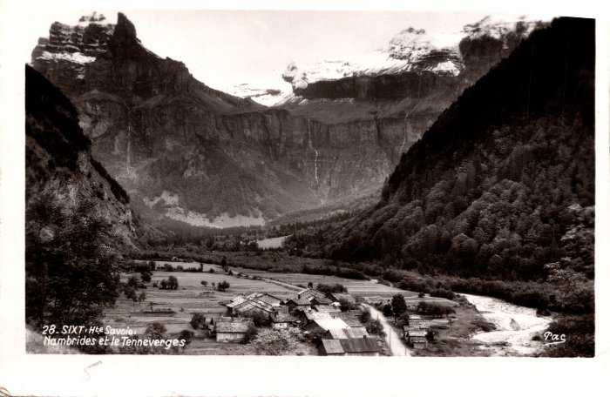 | Village de Nambride (2-1177) | Village de Nambride
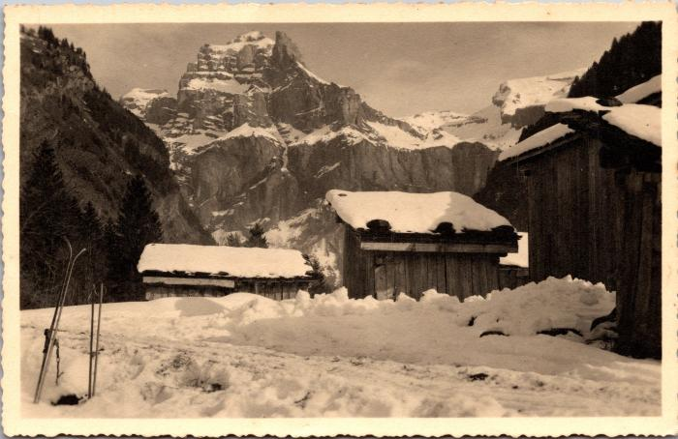 | L'hiver à Nambride (2-1528) | L'hiver à Nambride
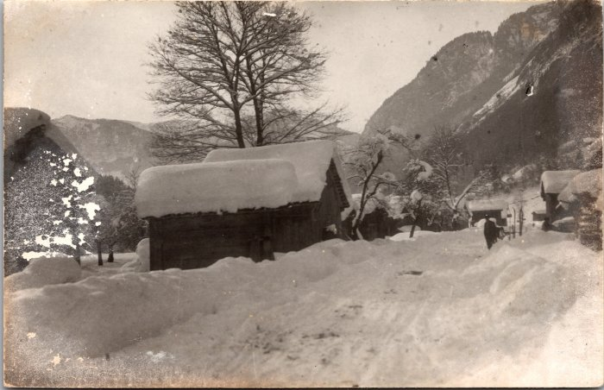 | Photo du village de Nambride l'hiver (2-1576) | Photo du village de Nambride l'hiver
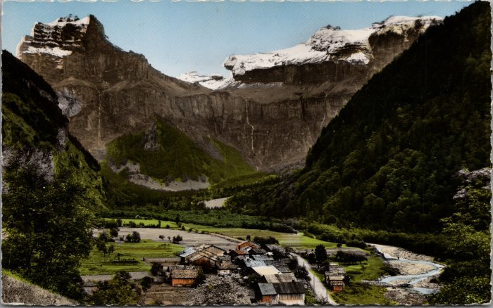 | Carte postale du village de Nambride (2-1878) | Carte postale du village de Nambride
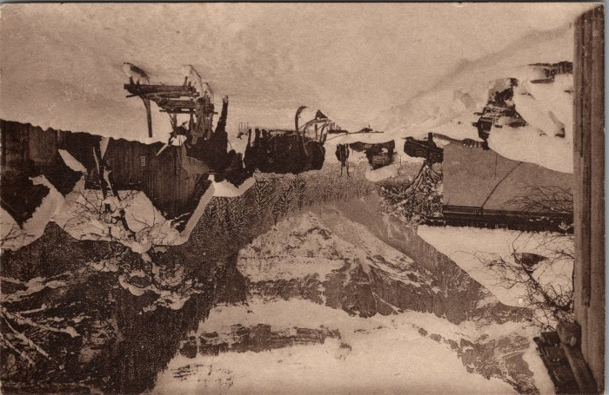 | Descente des foins à Nambride l’hiver (2-3336) | Descente des foins à Nambride l’hiver
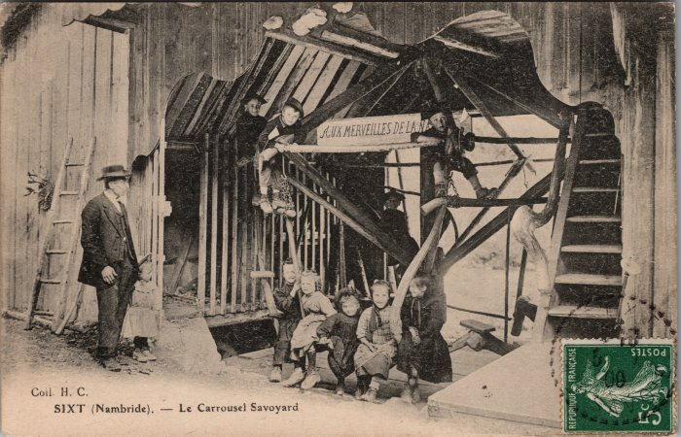 | Carte postale du "Carrousel Savoyard" à Nambride (2-3647) | Carte postale du "Carrousel Savoyard" à Nambride - 1909 Construit par Pierre-Marie MOCCAND “Pierre au Merle”, ce manège a été surnommé par les gens du pays le “Bois tordu”, d’abord conçu pour ses enfants puis petits et grands montaient dessus jusqu’à la fin de son fonctionnement en 1942.
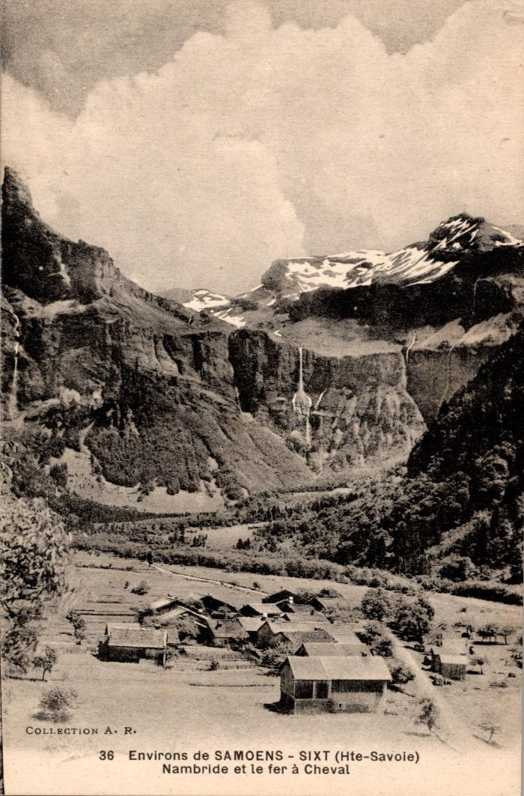
 | Carte postale vue sur Nambride et le Fer à Cheval (2-393) | Carte postale vue sur Nambride et le Fer à Cheval
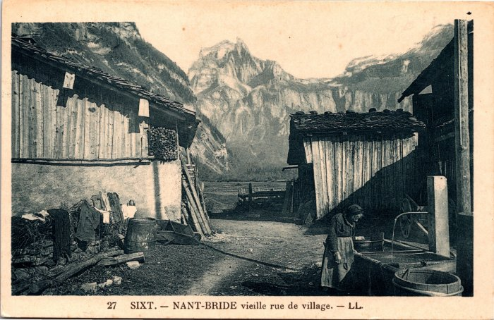 | Carte postale dans les rues du village de Nambride (2-3951) | Carte postale dans les rues du village de Nambride
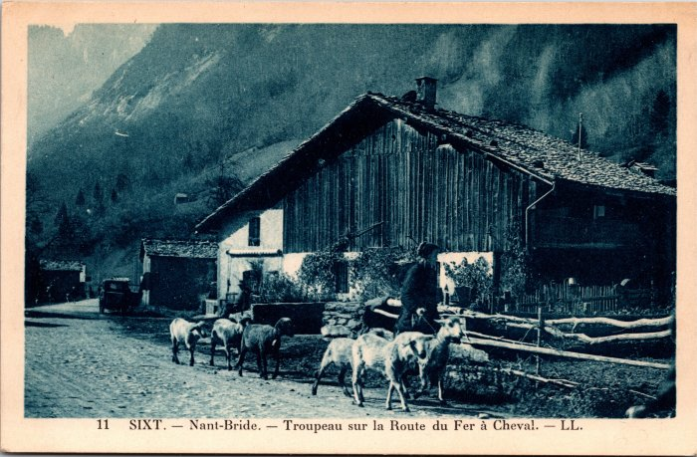 | Troupeau de moutons sur la route du Fer-à-Cheval à Nambride (2-3955) | Troupeau de moutons sur la route du Fer-à-Cheval à Nambride
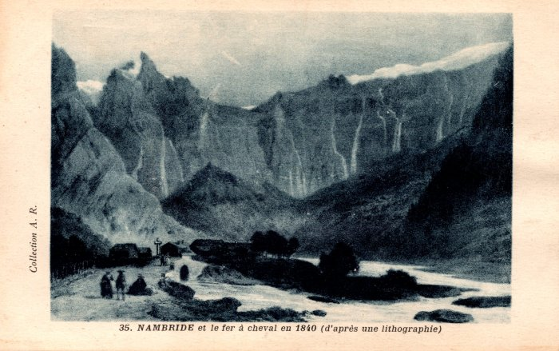 | Carte postale représentant Nambride et le fer à cheval en 1840 d'après une lithographie (2-417) | Carte postale représentant Nambride et le fer à cheval en 1840 d'après une lithographie
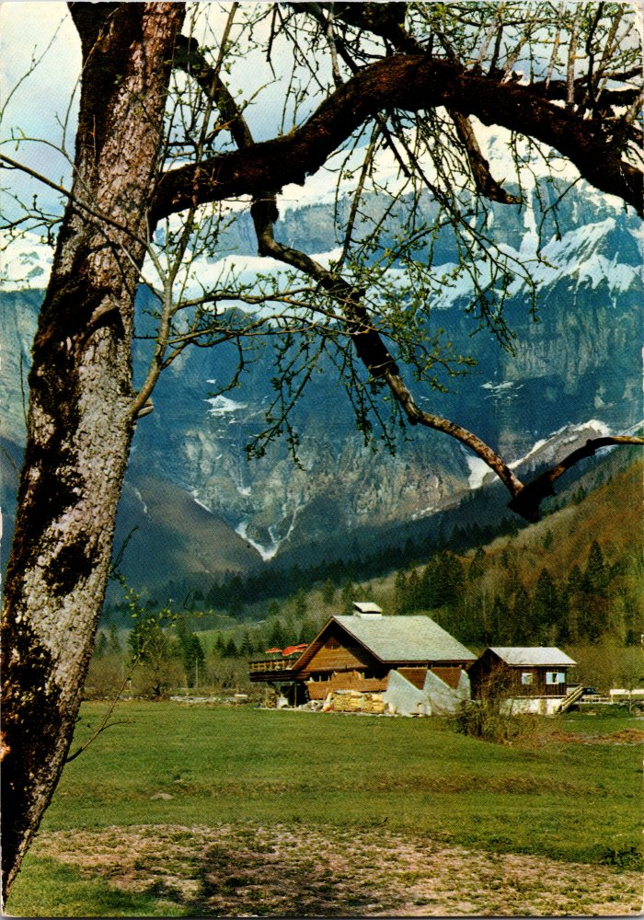
 | Carte Postale de "l'auberge des Trois Rois" à Nambride (2-791) | Carte Postale de "l'auberge des Trois Rois" à Nambride
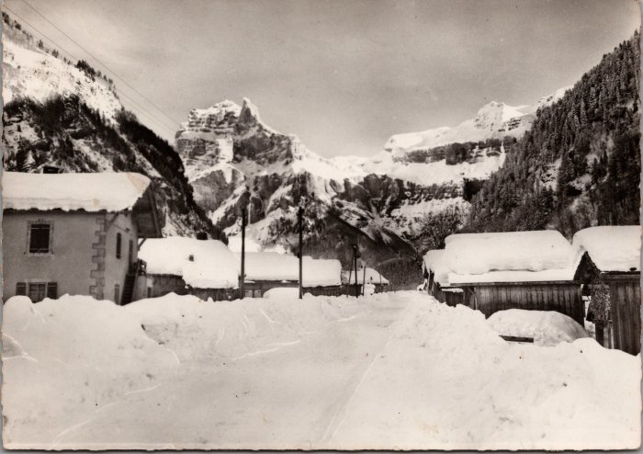 | Carte postale de Nambride en hiver dans les années 60 (20-002) | Carte postale de Nambride en hiver dans les années 60 vu sur le Tenneverge
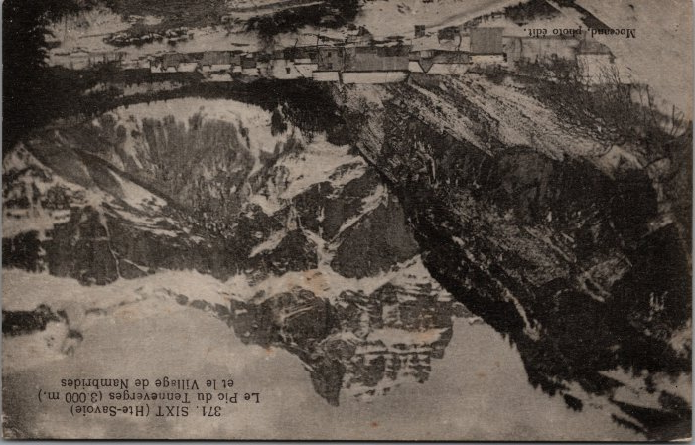 | Carte postale de Nambride en hiver dans les années 60 (20-003) | Carte postale de Nambride en hiver dans les années 60 vu sur le Tenneverge.
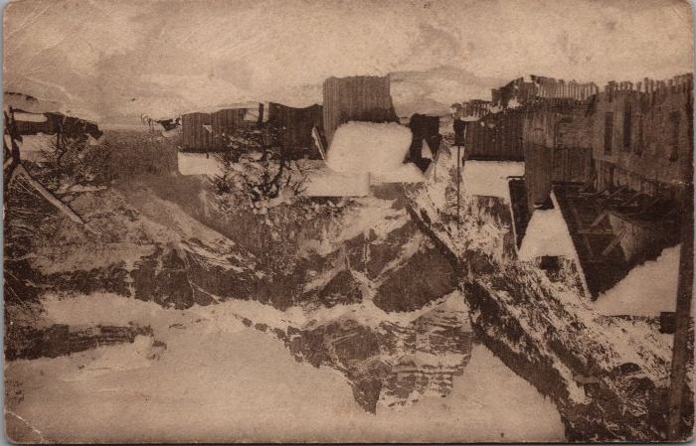 | Carte postale de Nambride en hiver dans les années 30 (20-004) | Carte postale du village de Nambride en hiver dans les années 30 vu sur le Tenneverge.
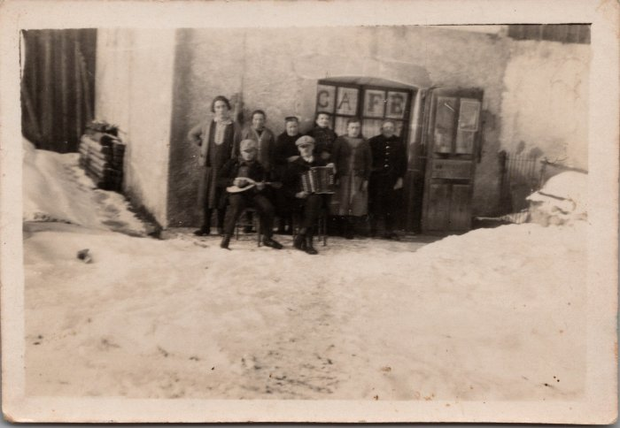 | Photo du Café des Cascades - Nambride (21-008) | Photo du Café des Cascades à Nambride année 1930-40
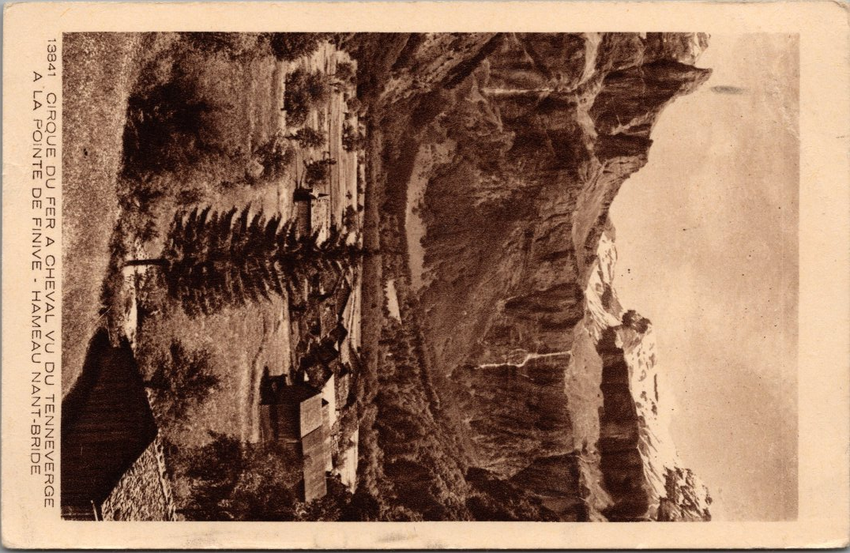
 | Carte postale vu du Cirque du Fer-à-Cheval, Tenneverge, Finnive depuis Nambride (22-023) | Carte postale vu du Cirque du Fer-à-Cheval, Tenneverge, Finnive depuis Nambride dans les années 40
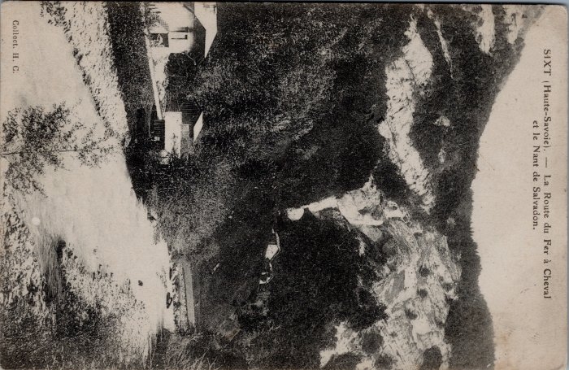 | Carte postale fruitière de Nambride (32-003) | Carte postale fruitière de Nambride
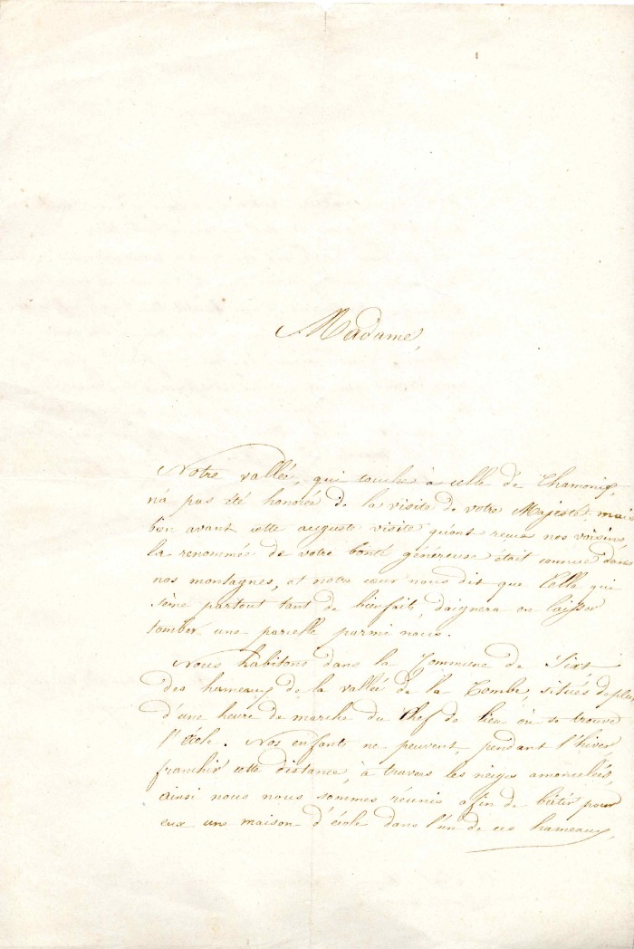
 | Demande d'aide financière pour le Fonctionnement de l'école de Nambride (4-0014) | Demande d'aide financière des habitants de Nambride pour le fonctionnement de l'école
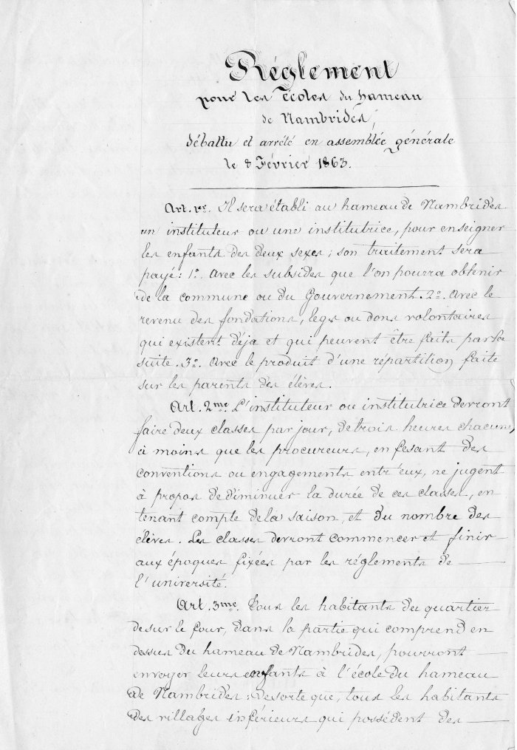
 | règlement pour le fonctionnement de L'école du hameau De Nambride (4-002) | Règlement pour le fonctionnement de l'école du hameau de Nambride
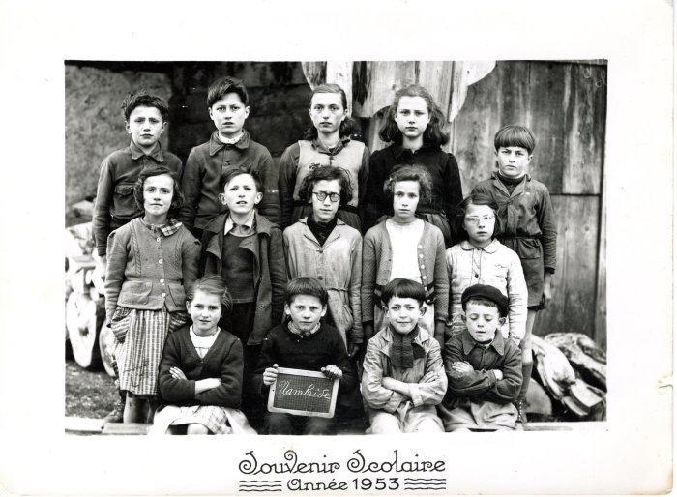 | Photo de classe de Nambride année 1953 (40-033) | Photo de classe de Nambride année 1953
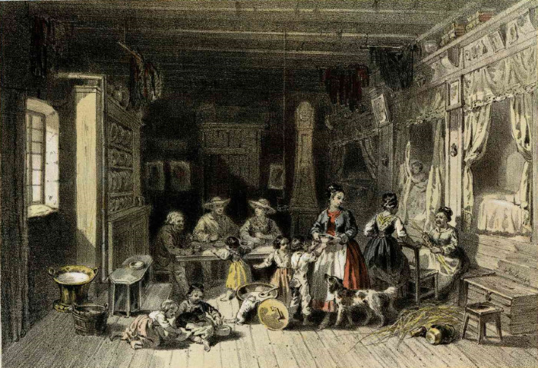 | Lithographie d'une maison de Nambride (51-011) | Lithographie d'une maison de Nambride
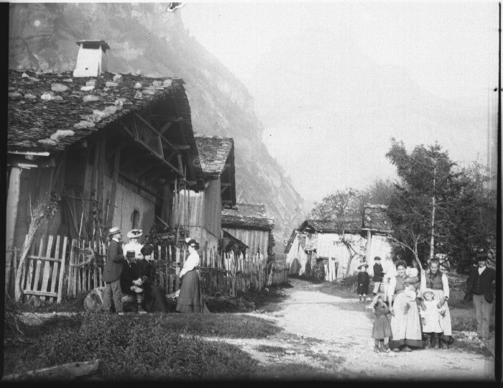 | Photo dans le village de Nambride (51-046) | Photo dans le village de Nambride
 | Photo à Nambride - 1912 (51-056) | Photo à Nambride - 1912
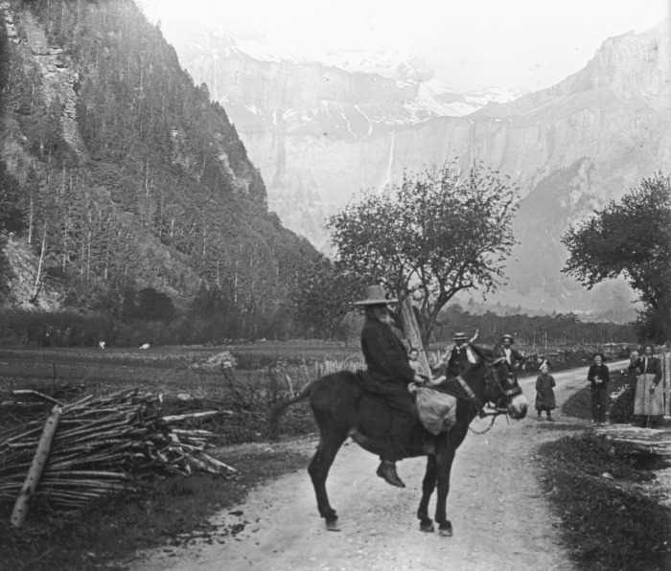 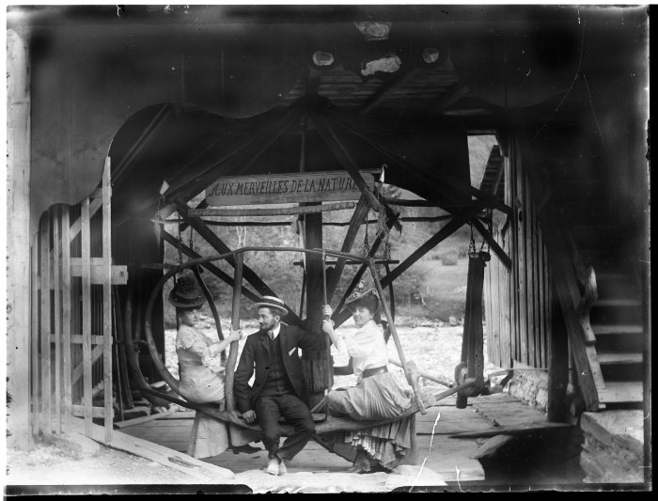 | Photo sur le Carrousel de Nambride (51-061) | Photo sur le Carrousel de Nambride "Aux Merveilles de la Nature"
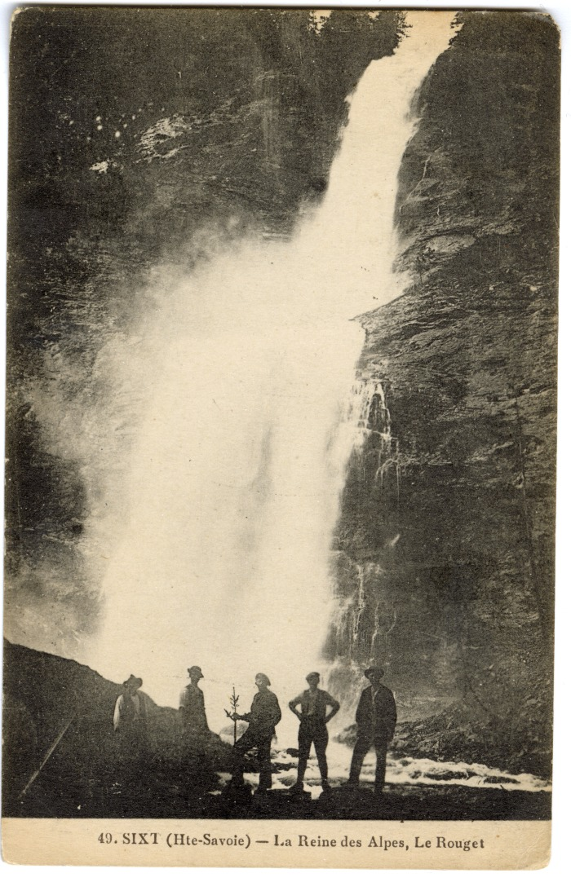
 | Le Fer-à-Cheval, le village de Nambride et le Pic de Tenneverge (56-050) | Le Fer-à-Cheval, le village de Nambride et le Pic de Tenneverge
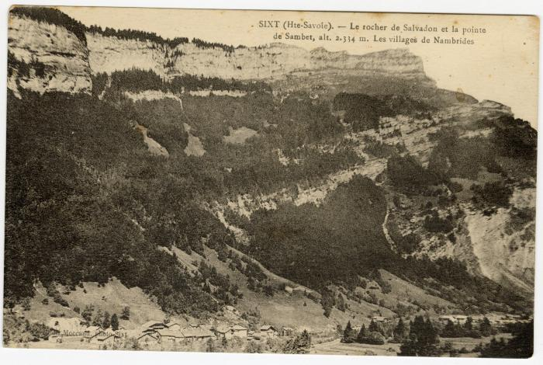 | Le rocher de Salvadon et la pointe de Sambet au dessus des "villages de Nambride" (56-076) | Le rocher de Salvadon et la pointe de Sambet au dessus des "villages de Nambride"
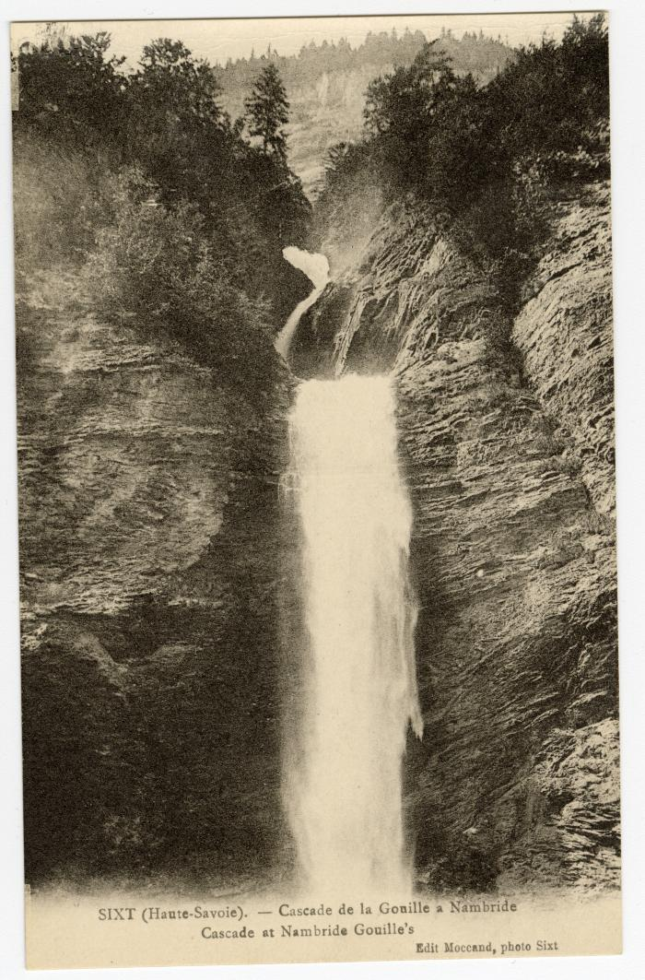
 | Cascade de la Gouille à Nambride (56-089) | Cascade de la Gouille à Nambride
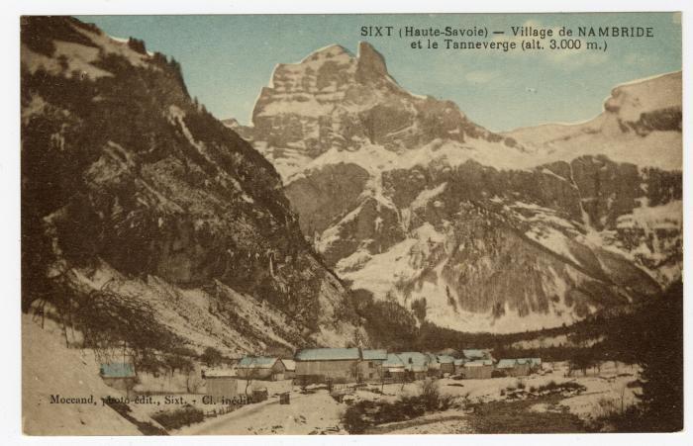 | Village de Nambride et le Tenneverge en fond (56-092) | Village de Nambride et le Tenneverge en fond
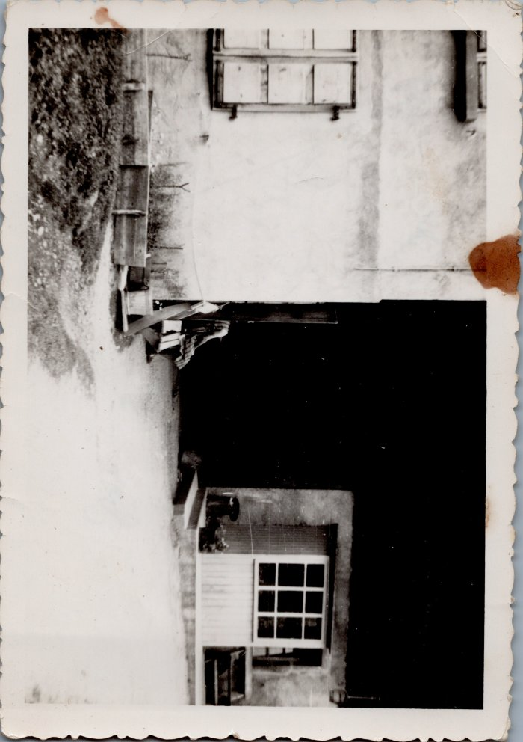
 | Souvenir du 27 Juin 1965 chez Ponce MOCCAND "néné" à Nambride (6-012) | Souvenir du 27 Juin 1965 chez Ponce MOCCAND "néné" à Nambride
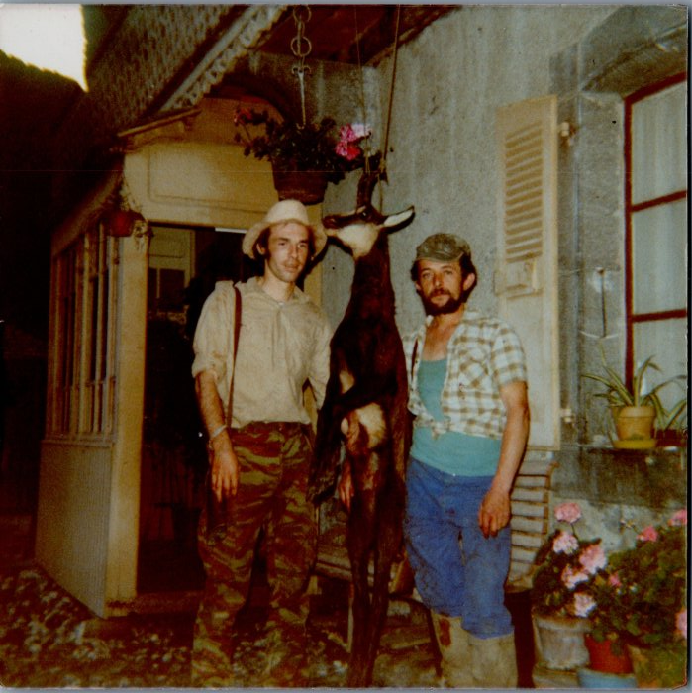
 | Retour de chasse au chamois d’André MOCCAND et Claude MOCCAND JACQUET (6-014) | Retour de chasse au chamois d’André MOCCAND et Claude MOCCAND JACQUET
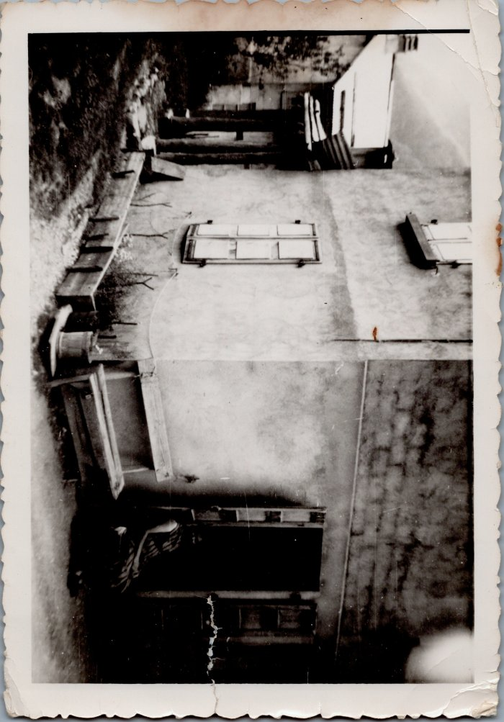
 | Photo d'Angèle MOCCAND, souvenir du 27 juin 1965 à Nambride chez Ponce MOCCAND (6-015) | Photo d'Angèle MOCCAND, souvenir du 27 juin 1965 à Nambride chez Ponce MOCCAND
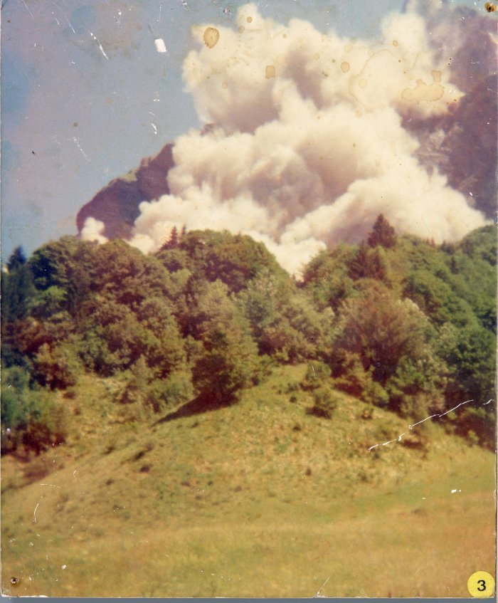
 | Eboulement du Tenneverge 1974 (9-001) | Photographies sur plaque de contreplaqué. Eboulement du Tenneverge en juillet 1974.

